Table 1
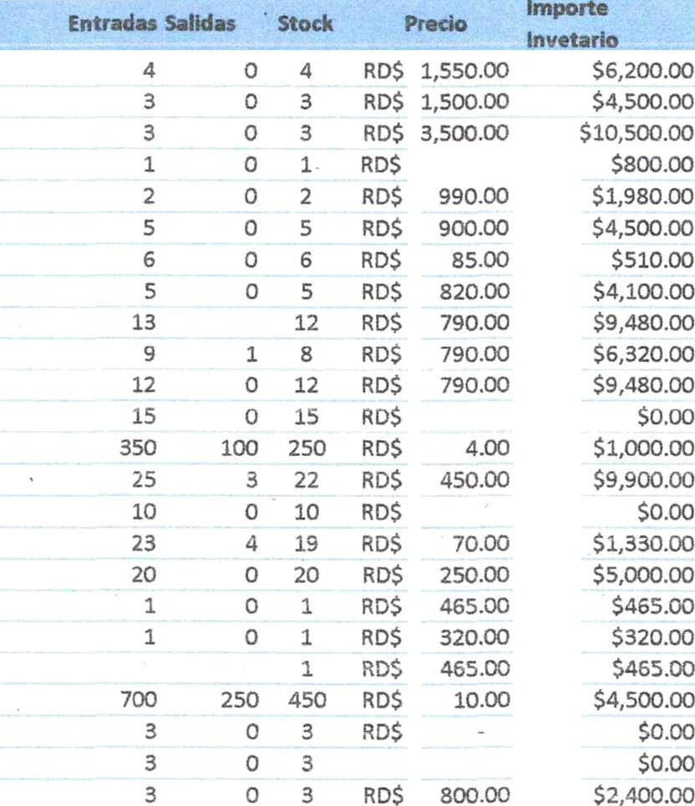
iuvrwcnio: etnnnixn saszaaLEs aż oriciw fzuno zozsl . *t* “ " ” ./ 'ü ‹. :” '.,.
HV1005 HV1008 HV1OIO | TONER CF217X ” ‘” TONER CB435A/436A TONER CARTRIDGE W15O0A
HV10O6 | TONER 78A/35A/36A/85A
HV1007 | TONER 32A/CRG651D
HVtO09 | TONER 19A/CRG-049D
HV1021 | TINTA PARA SELLOS
HV102O | TINTA NEGRA
HV1019 | TINTA MAGENTA
HV1O18 | TINTA CIAN
HV1O17 | TINTA AMARILLA
HV1038 | TUERAS
HV1027 | TARJETA DE CONSULTA
HV1051 | TALONARIO FORMULARIO DE ENFERMERÍA
HV1042 | TALONARIO DE HOJA DE CONSULTA
HV1O37 | TALONARIO DE FACTURA
HV1O62 | TAL. SENASA CON UNA COPIA
HV1O02 | SOBRE DE MANILA PEQUEÑO
HV1003 | SOBRE DE MANILA MEDIANO
HV10D4 | SOBRE DE MAN\LA GRANDE
HV1016 | SOBRE
HV103O | SACA GRAPA
HV1065 | RESMAS TOMA DE MUESTRA DE PAPANICOLAU
HV1061 | RESMAS DATOS GENERALES
HV1O57 | RESMA DE SOLITUD DE ALTA A PETICION | 3 | 0 | 3 | RD$ | 8D0.00 | Sz, o.oo
HV1O58 | RESMA DE INDICACION DE LABARATORIO | 3 | 0 | 3 | RDS | 800.00 | $2,400.00
HV1014 | RESMA DE HOJA SABANA DE CONSULTA | 1 | 0 | 1 | RDS | 1,2OOOO | $1,200.0Cł
HV1025 | RESMA DE HOJA LISTA DE VERIFICACION DE CIRUGIA SEGURA | 1 | 0 | 1 | RD$ | 85.00 | $85.00
HV1045 | RESMA DE HOJA INFOPRINT LARGA | 2 | 0 | 2 | RD$ | 8O0.OO | $1,600.00
HV1046 | RESMA DE HOJA INFOPRINT CORTA | 22 | 18 | 4 | RD$ | 380.00 | $1,520.00
HV1024 | RESMA DE HOJA DETALLE | 3 | 0 | 3 | RDS | 800.00 | 52,4O0.OD
HV1052 | RESMA DE HOJA DE TEMPERATURA | 2 | 0 | 2 | RD$ | 1,500.00 | 53,0OO.OO
HV1O44 | RESMA DE HOJA DE REPORTE DE RESULTADO DE LABORATORIO | 4 | 1 | 3 | RD$ |  | $0.O0
HV1O54 | RESMA DE HOJA DE ORDEN MEDICA | 1 | 0 | 1 | RO$ | 1,2O0.00 | $1,2O0.00
HV1041 | RESMA DE HOJA DE ODONTOLOGÍA | 2 | 0 | 2 | RD$ | 3,5¢¥*KO0 | $7,O00.00
 | RESMA DE HOJA DE MEDICACION (RECORD DIARIO
HV1043 | ENFERMERÍA) | 3 | 0 | 3 | RD$ | 800.00 | $2,400.00
HV1O28 | RESMA DE HOJA DE IDENTIFIACION | 4 | 0 | 4 | RD$ | 5,500.00 | $22,000.00
HV1026 | RESMA DE HOJA DE HISTORIA CLINICA PERINATAL | 1 | 0 | 1 |  |  | $0.00
HV1050 | RESMA DE HOJA DE EMERGENCIA | 3 | 0 | 3 | RD$ | 2,50¢ł.00 | $7,50€i.00
HV1O53 | RESMA DE HOJA DE CONTROL DE DIGNOS VITALES | 1 | 0 | 1 | RD$ | 1,500.00 | $1,500.DO
HV1O15 | RESMA DE HOJA DE ADMISION | 1 | o | › | RDS | 1,2 I.O0 | $1,20O.O0
HV1029 | RESMA DE HISTORIA CLINICA | 2 | 0 | 2 | RD$ | 2,5O0.oo | Ss,ooo.oo
HV1O59 | RESMA DE EGRESO HOSPITALARIO | 3 | 0 | 3 | RD$ | 800.Qł | S2,4ro.oo
HV1O63 | REGLA | 3 | 1 | 2 | RD$ | 145.00 | $290.00
HV106O | REFERENCIA | 3 | 0 | 3 | RD$ | 2,500.00 | $7,500.00
HV1O36 | RECIBO DE EGREŚO | 11 | 0 | 11 | RD$ |  | 50.00
HV 1048 | RCCETARIO PEQUEŃO | i ? | 2 | 0 | RD4 | 7U. '^ | S0. t30
HV1O47 | RECETARIO GRANDE | SI | 11 | 40 | RD$ | 70.00 | $2,800.0€i
HV1035 | POST-TIT | 15 | 0 | 15 | RDg | 200.00 | $3,0¢Xj.O0
HV1023 HV1055 | PAPEL DE SUMADORA MEMORIA | 28 o | s o | 20 ο | R05 abs | 45.00 "ο… | $900.00 &…
HV1031 | LIGA( GOMITA) | 5 | 1 | 4 | R05 | 100.00 | $400.00
HV1055 | LAPICERO | 24 | 2 | 22 | RD$ | 10.00 | $220.00
HV1040 | ΗΟ)Α PROCTETORAS (100) | 22 | 0 | 22 | RD$ | 790.00 | $17,380.00
HV1039 | HOJA PROCTETORAS | 6 | ο | 6 | RDS | 790.00 | $4,740.00
HV1049 | GRAPAS | 10 | 0 | 10 | RD$ | 800.00 | $8,000.00
HV1034 | GANCHO DE ARCHIVADOR (FASTENER) | 4 | 0 | 4 | R05 | 235.00 | $940.00
HV1000 | FOLDER PEQUENO | 600 | 320 | 280 | RDS | 5.25 | $1,470.00
HV1001 | FOLDER GRANDE | 5 | O | 5 | RD$ | 465.00 | $2,325.00
HV1011 | CUADERNO | 26 | 9 | 17 | R05 | 125.00 | $2,125.00
vasz | CLIPS METAUCO παω… | 15 | 2 | 13 | R05 | 105.00 | $1,355.00
HV1033 | CLIPS METALICO GRANDE | 2 | 0 | 2 | … | 105.00 | $210.00
HV1012 | CARPETA DE 3 ANlLLO PEQUENA | 20 | 3 | 17 | RD$ | 550.00 | $9,350.00
HV1013 | CARPETA DE 3 ANILLO GRANDE | 18 | 6 | 12 | R05 | 1,200.00 | $14,400.00
HV1022 | ΕΝΑ DE MANTENIMIENTO | 3 | 0 | 3 | R05 | 1,500.00 | $4,500.00
HV1064 | BINDER CLIPS | 2 | 1 | 1 | R05 | 265.00 | $265.00
HV1058 |  | …ΗΕΡ! | MREFI | ΗΒΗ! |  |  | ΜΚΕΡ!
 | ΜΞ|ΕιΑ ΈξΟΞξ|ΞΙ(Σ) |  |  | ΤΟΤΑ|. DE |  | INVENT. | 245.315.00

